Hoja1
2023-05-05 14:27:36

BUENOS AIRES luquearti@gmail.com
BUENOS AIRES luquearti@gmail.com
____________________________________________________________________________________
"PASADOR de ARRIMAR ”
“REFORZADO”
“ZINCADO"
COD. | MEDIDA | ENVASE POR | PRECIO
P-108 | 65MM. | DOCENA | 737.63
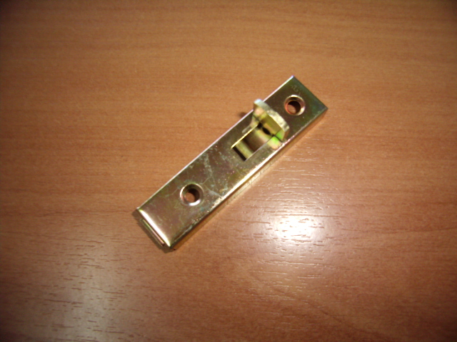

N

